Table 1
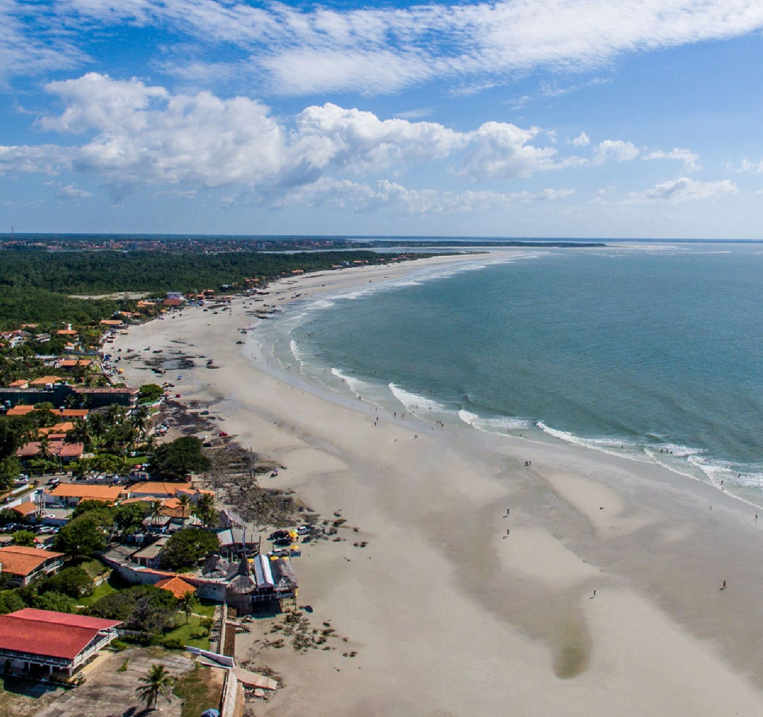
CRONOGRAMA DE USO BLOCO 01 - 1º AO 8º PAVIMENTO

 |  |  |  | 
2026
COTA | CHECK-IN | CHECK-OUT | DIÁRIAS | DIA INÍCIO | DIA FIM | PERÍODO
1 | 30/11/2026 | 07/12/2026 | 7 | Segunda | Segunda | Dezembro
 | 15/06/2026 | 22/06/2026 | 7 | Segunda | Segunda
2 | 16/02/2026 | 23/02/2026 | 7 | Segunda | Segunda | Carnaval
 | 03/08/2026 | 10/08/2026 | 7 | Segunda | Segunda
3 | 30/03/2026 | 06/04/2026 | 7 | Segunda | Segunda | Paixão de Cristo
 | 22/06/2026 | 29/06/2026 | 7 | Segunda | Segunda
4 | 01/06/2026 | 08/06/2026 | 7 | Segunda | Segunda | Corpus Christi
 | 17/08/2026 | 24/08/2026 | 7 | Segunda | Segunda
5 | 28/12/2026 | 04/01/2027 | 7 | Segunda | Segunda | Reveillon
 | 02/03/2026 | 09/03/2026 | 7 | Segunda | Segunda
6 | 20/04/2026 | 27/04/2026 | 7 | Segunda | Segunda | Tiradentes
 | 24/08/2026 | 31/08/2026 | 7 | Segunda | Segunda
7 | 27/04/2026 | 04/05/2026 | 7 | Segunda | Segunda | Dia do Trabalho
 | 31/08/2026 | 07/09/2026 | 7 | Segunda | Segunda
8 | 07/09/2026 | 14/09/2026 | 7 | Segunda | Segunda | Independência do Brasil
 | 09/03/2026 | 16/03/2026 | 7 | Segunda | Segunda
9 | 12/10/2026 | 19/10/2026 | 7 | Segunda | Segunda | Padroeira do Brasil
 | 16/03/2026 | 23/03/2026 | 7 | Segunda | Segunda
10 | 02/11/2026 | 09/11/2026 | 7 | Segunda | Segunda | Finados
 | 23/03/2026 | 30/03/2026 | 7 | Segunda | Segunda
11 | 09/11/2026 | 16/11/2026 | 7 | Segunda | Segunda | Proclamação da República
 | 06/04/2026 | 13/04/2026 | 7 | Segunda | Segunda
12 | 21/12/2026 | 28/12/2026 | 7 | Segunda | Segunda | Natal
 | 13/04/2026 | 20/04/2026 | 7 | Segunda | Segunda
13 | 02/02/2026 | 09/02/2026 | 7 | Segunda | Segunda | Fevereiro
 | 16/11/2026 | 23/11/2026 | 7 | Segunda | Segunda
14 | 07/12/2026 | 14/12/2026 | 7 | Segunda | Segunda | Nossa Senhora da Conceição
 | 04/05/2026 | 11/05/2026 | 7 | Segunda | Segunda
15 | 14/12/2026 | 21/12/2026 | 7 | Segunda | Segunda | Dezembro
 | 21/09/2026 | 28/09/2026 | 7 | Segunda | Segunda
16 | 05/01/2026 | 12/01/2026 | 7 | Segunda | Segunda | Janeiro
 | 28/09/2026 | 05/10/2026 | 7 | Segunda | Segunda
17 | 12/01/2026 | 19/01/2026 | 7 | Segunda | Segunda | Janeiro
 | 05/10/2026 | 12/10/2026 | 7 | Segunda | Segunda
18 | 19/01/2026 | 26/01/2026 | 7 | Segunda | Segunda | Janeiro
 | 19/10/2026 | 26/10/2026 | 7 | Segunda | Segunda
19 | 26/01/2026 | 02/02/2026 | 7 | Segunda | Segunda | Janeiro
 | 26/10/2026 | 02/11/2026 | 7 | Segunda | Segunda
20 | 10/08/2026 | 17/08/2026 | 7 | Segunda | Segunda | Adesão do Pará
 | 14/09/2026 | 21/09/2026 | 7 | Segunda | Segunda
21 | 09/02/2026 | 16/02/2026 | 7 | Segunda | Segunda | Fevereiro
 | 23/11/2026 | 30/11/2026 | 7 | Segunda | Segunda
22 | 23/02/2026 | 02/03/2026 | 7 | Segunda | Segunda | Fevereiro
 | 29/06/2026 | 06/07/2026 | 7 | Segunda | Segunda | Julho
23 | 06/07/2026 | 13/07/2026 | 7 | Segunda | Segunda | Julho
 | 11/05/2026 | 18/05/2026 | 7 | Segunda | Segunda
24 | 13/07/2026 | 20/07/2026 | 7 | Segunda | Segunda | Julho
 | 18/05/2026 | 25/05/2026 | 7 | Segunda | Segunda
25 | 20/07/2026 | 27/07/2026 | 7 | Segunda | Segunda | Julho
 | 25/05/2026 | 01/06/2026 | 7 | Segunda | Segunda
26 | 27/07/2026 | 03/08/2026 | 7 | Segunda | Segunda | Julho
 | 08/06/2026 | 15/06/2026 | 7 | Segunda | Segunda
ADM | 29/12/2025 | 05/01/2026 | 7 | Segunda | Segunda

Table 26
2051
COTA | CHECK-IN | CHECK-OUT | DIÁRIAS | DIA INÍCIO | DIA FIM | PERÍODO
1 | 13/02/2051 | 20/02/2051 | 7 | Segunda | Segunda | Carnaval
 | 07/08/2051 | 14/08/2051 | 7 | Segunda | Segunda
2 | 27/03/2051 | 03/04/2051 | 7 | Segunda | Segunda | Paixão de Cristo
 | 21/08/2051 | 28/08/2051 | 7 | Segunda | Segunda
3 | 29/05/2051 | 05/06/2051 | 7 | Segunda | Segunda | Corpus Christi
 | 28/08/2051 | 04/09/2051 | 7 | Segunda | Segunda
4 | 25/12/2051 | 01/01/2052 | 7 | Segunda | Segunda | Reveillon
 | 06/03/2051 | 13/03/2051 | 7 | Segunda | Segunda
5 | 17/04/2051 | 24/04/2051 | 7 | Segunda | Segunda | Tiradentes
 | 11/09/2051 | 18/09/2051 | 7 | Segunda | Segunda
6 | 01/05/2051 | 08/05/2051 | 7 | Segunda | Segunda | Dia do Trabalho
 | 18/09/2051 | 25/09/2051 | 7 | Segunda | Segunda
7 | 04/09/2051 | 11/09/2051 | 7 | Segunda | Segunda | Independência do Brasil
 | 13/03/2051 | 20/03/2051 | 7 | Segunda | Segunda
8 | 09/10/2051 | 16/10/2051 | 7 | Segunda | Segunda | Padroeira do Brasil
 | 20/03/2051 | 27/03/2051 | 7 | Segunda | Segunda
9 | 30/10/2051 | 06/11/2051 | 7 | Segunda | Segunda | Finados
 | 03/04/2051 | 10/04/2051 | 7 | Segunda | Segunda
10 | 13/11/2051 | 20/11/2051 | 7 | Segunda | Segunda | Proclamação da República
 | 10/04/2051 | 17/04/2051 | 7 | Segunda | Segunda
11 | 18/12/2051 | 25/12/2051 | 7 | Segunda | Segunda | Natal
 | 25/09/2051 | 02/10/2051 | 7 | Segunda | Segunda
12 | 16/01/2051 | 23/01/2051 | 7 | Segunda | Segunda | Janeiro
 | 23/10/2051 | 30/10/2051 | 7 | Segunda | Segunda
13 | 04/12/2051 | 11/12/2051 | 7 | Segunda | Segunda | Nossa Senhora da Conceição
 | 08/05/2051 | 15/05/2051 | 7 | Segunda | Segunda
14 | 02/01/2051 | 09/01/2051 | 7 | Segunda | Segunda | Janeiro
 | 02/10/2051 | 09/10/2051 | 7 | Segunda | Segunda
15 | 09/01/2051 | 16/01/2051 | 7 | Segunda | Segunda | Janeiro
 | 16/10/2051 | 23/10/2051 | 7 | Segunda | Segunda
16 | 14/08/2051 | 21/08/2051 | 7 | Segunda | Segunda | Adesão do Pará
 | 24/04/2051 | 01/05/2051 | 7 | Segunda | Segunda
17 | 23/01/2051 | 30/01/2051 | 7 | Segunda | Segunda | Janeiro
 | 06/11/2051 | 13/11/2051 | 7 | Segunda | Segunda
18 | 30/01/2051 | 06/02/2051 | 7 | Segunda | Segunda | Janeiro
 | 20/11/2051 | 27/11/2051 | 7 | Segunda | Segunda
19 | 06/02/2051 | 13/02/2051 | 7 | Segunda | Segunda | Fevereiro
 | 05/06/2051 | 12/06/2051 | 7 | Segunda | Segunda
20 | 27/02/2051 | 06/03/2051 | 7 | Segunda | Segunda | Fevereiro
 | 26/06/2051 | 03/07/2051 | 7 | Segunda | Segunda | Julho
21 | 03/07/2051 | 10/07/2051 | 7 | Segunda | Segunda | Julho
 | 15/05/2051 | 22/05/2051 | 7 | Segunda | Segunda
22 | 10/07/2051 | 17/07/2051 | 7 | Segunda | Segunda | Julho
 | 22/05/2051 | 29/05/2051 | 7 | Segunda | Segunda
23 | 17/07/2051 | 24/07/2051 | 7 | Segunda | Segunda | Julho
 | 11/12/2051 | 18/12/2051 | 7 | Segunda | Segunda | Dezembro
24 | 24/07/2051 | 31/07/2051 | 7 | Segunda | Segunda | Julho
 | 12/06/2051 | 19/06/2051 | 7 | Segunda | Segunda
25 | 31/07/2051 | 07/08/2051 | 7 | Segunda | Segunda | Julho
 | 19/06/2051 | 26/06/2051 | 7 | Segunda | Segunda
26 | 27/11/2051 | 04/12/2051 | 7 | Segunda | Segunda | Dezembro
 | 20/02/2051 | 27/02/2051 | 7 | Segunda | Segunda | Fevereiro
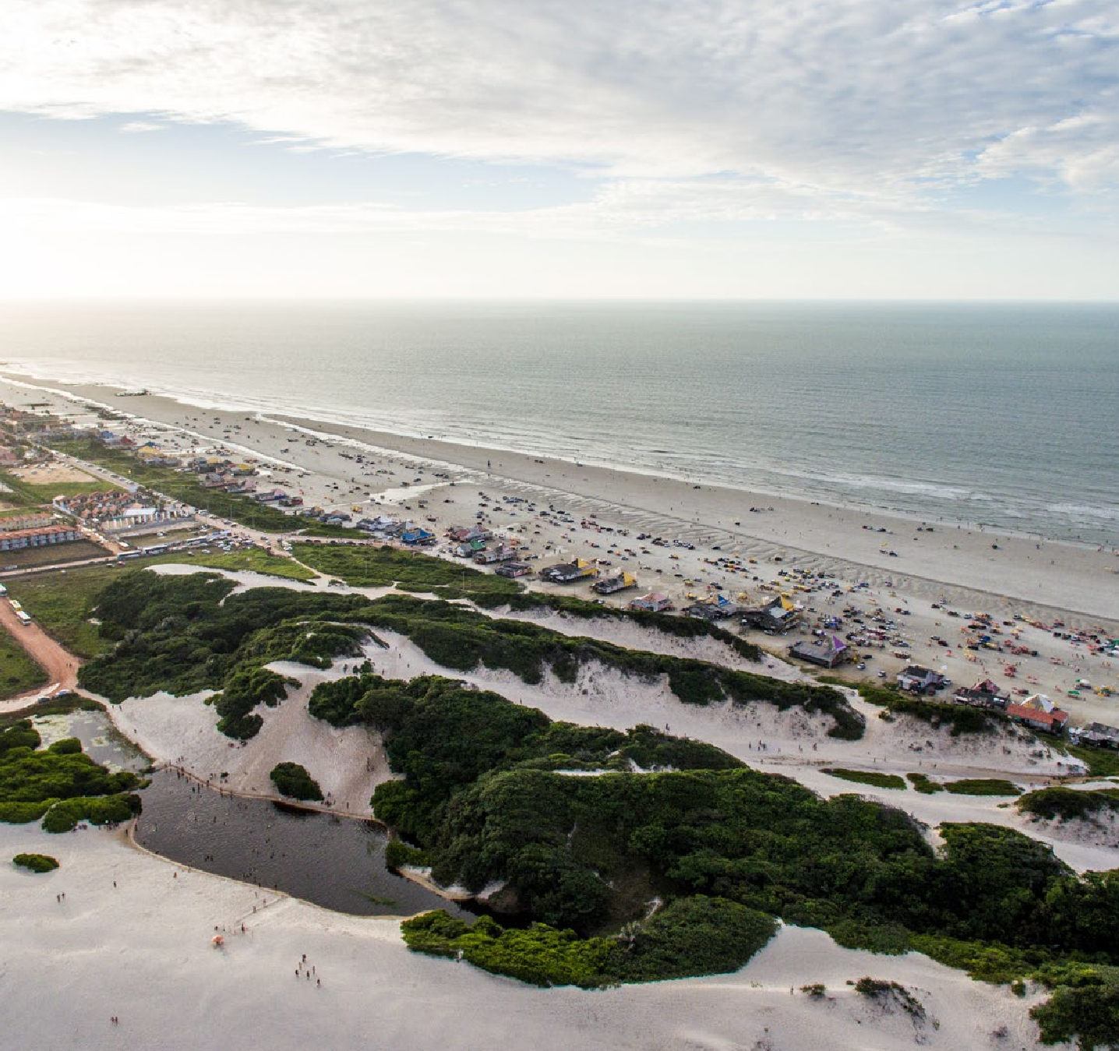
CRONOGRAMA DE USO BLOCO 01 - 9º AO 16º PAVIMENTO

Table 52
2051
COTA | CHECK-IN | CHECK-OUT | DIÁRIAS | DIA INÍCIO | DIA FIM | PERÍODO
1 | 14/02/2051 | 21/02/2051 | 7 | Terça | Terça | Carnaval
 | 01/08/2051 | 08/08/2051 | 7 | Terça | Terça
2 | 28/03/2051 | 04/04/2051 | 7 | Terça | Terça | Paixão de Cristo
 | 08/08/2051 | 15/08/2051 | 7 | Terça | Terça
3 | 30/05/2051 | 06/06/2051 | 7 | Terça | Terça | Corpus Christi
 | 22/08/2051 | 29/08/2051 | 7 | Terça | Terça
4 | 26/12/2051 | 02/01/2052 | 7 | Terça | Terça | Reveillon
 | 07/03/2051 | 14/03/2051 | 7 | Terça | Terça
5 | 18/04/2051 | 25/04/2051 | 7 | Terça | Terça | Tiradentes
 | 29/08/2051 | 05/09/2051 | 7 | Terça | Terça
6 | 25/04/2051 | 02/05/2051 | 7 | Terça | Terça | Dia do Trabalho
 | 12/09/2051 | 19/09/2051 | 7 | Terça | Terça
7 | 05/09/2051 | 12/09/2051 | 7 | Terça | Terça | Independência do Brasil
 | 14/03/2051 | 21/03/2051 | 7 | Terça | Terça
8 | 10/10/2051 | 17/10/2051 | 7 | Terça | Terça | Padroeira do Brasil
 | 21/03/2051 | 28/03/2051 | 7 | Terça | Terça
9 | 31/10/2051 | 07/11/2051 | 7 | Terça | Terça | Finados
 | 04/04/2051 | 11/04/2051 | 7 | Terça | Terça
10 | 14/11/2051 | 21/11/2051 | 7 | Terça | Terça | Proclamação da República
 | 11/04/2051 | 18/04/2051 | 7 | Terça | Terça
11 | 19/12/2051 | 26/12/2051 | 7 | Terça | Terça | Natal
 | 02/05/2051 | 09/05/2051 | 7 | Terça | Terça
12 | 15/08/2051 | 22/08/2051 | 7 | Terça | Terça | Adesão do Pará
 | 09/05/2051 | 16/05/2051 | 7 | Terça | Terça
13 | 05/12/2051 | 12/12/2051 | 7 | Terça | Terça | Nossa Senhora da Conceição
 | 16/05/2051 | 23/05/2051 | 7 | Terça | Terça
14 | 12/12/2051 | 19/12/2051 | 7 | Terça | Terça | Dezembro
 | 19/09/2051 | 26/09/2051 | 7 | Terça | Terça
15 | 03/01/2051 | 10/01/2051 | 7 | Terça | Terça | Janeiro
 | 26/09/2051 | 03/10/2051 | 7 | Terça | Terça
16 | 10/01/2051 | 17/01/2051 | 7 | Terça | Terça | Janeiro
 | 03/10/2051 | 10/10/2051 | 7 | Terça | Terça
17 | 17/01/2051 | 24/01/2051 | 7 | Terça | Terça | Janeiro
 | 17/10/2051 | 24/10/2051 | 7 | Terça | Terça
18 | 24/01/2051 | 31/01/2051 | 7 | Terça | Terça | Janeiro
 | 24/10/2051 | 31/10/2051 | 7 | Terça | Terça
19 | 31/01/2051 | 07/02/2051 | 7 | Terça | Terça | Janeiro
 | 07/11/2051 | 14/11/2051 | 7 | Terça | Terça
20 | 07/02/2051 | 14/02/2051 | 7 | Terça | Terça | Fevereiro
 | 21/11/2051 | 28/11/2051 | 7 | Terça | Terça
21 | 21/02/2051 | 28/02/2051 | 7 | Terça | Terça | Fevereiro
 | 28/11/2051 | 05/12/2051 | 7 | Terça | Terça | Dezembro
22 | 27/06/2051 | 04/07/2051 | 7 | Terça | Terça | Julho
 | 28/02/2051 | 07/03/2051 | 7 | Terça | Terça | Fevereiro
23 | 04/07/2051 | 11/07/2051 | 7 | Terça | Terça | Julho
 | 23/05/2051 | 30/05/2051 | 7 | Terça | Terça
24 | 11/07/2051 | 18/07/2051 | 7 | Terça | Terça | Julho
 | 06/06/2051 | 13/06/2051 | 7 | Terça | Terça
25 | 18/07/2051 | 25/07/2051 | 7 | Terça | Terça | Julho
 | 13/06/2051 | 20/06/2051 | 7 | Terça | Terça
26 | 25/07/2051 | 01/08/2051 | 7 | Terça | Terça | Julho
 | 20/06/2051 | 27/06/2051 | 7 | Terça | Terça

CRONOGRAMA DE USO BLOCO 02 - 1º AO 8º PAVIMENTO

Table 78
2051
COTA | CHECK-IN | CHECK-OUT | DIÁRIAS | DIA INÍCIO | DIA FIM | PERÍODO
1 | 08/02/2051 | 15/02/2051 | 7 | Quarta | Quarta | Carnaval
 | 02/08/2051 | 09/08/2051 | 7 | Quarta | Quarta
2 | 29/03/2051 | 05/04/2051 | 7 | Quarta | Quarta | Paixão de Cristo
 | 16/08/2051 | 23/08/2051 | 7 | Quarta | Quarta
3 | 29/11/2051 | 06/12/2051 | 7 | Quarta | Quarta | Dezembro
 | 21/06/2051 | 28/06/2051 | 7 | Quarta | Quarta
4 | 27/12/2051 | 03/01/2052 | 7 | Quarta | Quarta | Reveillon
 | 01/03/2051 | 08/03/2051 | 7 | Quarta | Quarta
5 | 19/04/2051 | 26/04/2051 | 7 | Quarta | Quarta | Tiradentes
 | 30/08/2051 | 06/09/2051 | 7 | Quarta | Quarta
6 | 26/04/2051 | 03/05/2051 | 7 | Quarta | Quarta | Dia do Trabalho
 | 13/09/2051 | 20/09/2051 | 7 | Quarta | Quarta
7 | 06/09/2051 | 13/09/2051 | 7 | Quarta | Quarta | Independência do Brasil
 | 08/03/2051 | 15/03/2051 | 7 | Quarta | Quarta
8 | 11/10/2051 | 18/10/2051 | 7 | Quarta | Quarta | Padroeira do Brasil
 | 15/03/2051 | 22/03/2051 | 7 | Quarta | Quarta
9 | 01/11/2051 | 08/11/2051 | 7 | Quarta | Quarta | Finados
 | 22/03/2051 | 29/03/2051 | 7 | Quarta | Quarta
10 | 15/11/2051 | 22/11/2051 | 7 | Quarta | Quarta | Proclamação da República
 | 05/04/2051 | 12/04/2051 | 7 | Quarta | Quarta
11 | 20/12/2051 | 27/12/2051 | 7 | Quarta | Quarta | Natal
 | 12/04/2051 | 19/04/2051 | 7 | Quarta | Quarta
12 | 09/08/2051 | 16/08/2051 | 7 | Quarta | Quarta | Adesão do Pará
 | 03/05/2051 | 10/05/2051 | 7 | Quarta | Quarta
13 | 06/12/2051 | 13/12/2051 | 7 | Quarta | Quarta | Nossa Senhora da Conceição
 | 10/05/2051 | 17/05/2051 | 7 | Quarta | Quarta
14 | 13/12/2051 | 20/12/2051 | 7 | Quarta | Quarta | Dezembro
 | 20/09/2051 | 27/09/2051 | 7 | Quarta | Quarta
15 | 04/01/2051 | 11/01/2051 | 7 | Quarta | Quarta | Janeiro
 | 27/09/2051 | 04/10/2051 | 7 | Quarta | Quarta
16 | 11/01/2051 | 18/01/2051 | 7 | Quarta | Quarta | Janeiro
 | 04/10/2051 | 11/10/2051 | 7 | Quarta | Quarta
17 | 18/01/2051 | 25/01/2051 | 7 | Quarta | Quarta | Janeiro
 | 18/10/2051 | 25/10/2051 | 7 | Quarta | Quarta
18 | 25/01/2051 | 01/02/2051 | 7 | Quarta | Quarta | Janeiro
 | 25/10/2051 | 01/11/2051 | 7 | Quarta | Quarta
19 | 01/02/2051 | 08/02/2051 | 7 | Quarta | Quarta | Fevereiro
 | 08/11/2051 | 15/11/2051 | 7 | Quarta | Quarta
20 | 15/02/2051 | 22/02/2051 | 7 | Quarta | Quarta | Fevereiro
 | 22/11/2051 | 29/11/2051 | 7 | Quarta | Quarta
21 | 22/02/2051 | 01/03/2051 | 7 | Quarta | Quarta | Fevereiro
 | 28/06/2051 | 05/07/2051 | 7 | Quarta | Quarta | Julho
22 | 05/07/2051 | 12/07/2051 | 7 | Quarta | Quarta | Julho
 | 17/05/2051 | 24/05/2051 | 7 | Quarta | Quarta
23 | 12/07/2051 | 19/07/2051 | 7 | Quarta | Quarta | Julho
 | 24/05/2051 | 31/05/2051 | 7 | Quarta | Quarta
24 | 19/07/2051 | 26/07/2051 | 7 | Quarta | Quarta | Julho
 | 07/06/2051 | 14/06/2051 | 7 | Quarta | Quarta
25 | 26/07/2051 | 02/08/2051 | 7 | Quarta | Quarta | Julho
 | 14/06/2051 | 21/06/2051 | 7 | Quarta | Quarta
26 | 31/05/2051 | 07/06/2051 | 7 | Quarta | Quarta | Corpus Christi
 | 23/08/2051 | 30/08/2051 | 7 | Quarta | Quarta

CRONOGRAMA DE USO BLOCO 02 - 9º AO 17º PAVIMENTO

Table 104
2051
COTA | CHECK-IN | CHECK-OUT | DIÁRIAS | DIA INÍCIO | DIA FIM | PERÍODO
1 | 14/12/2051 | 21/12/2051 | 7 | Quinta | Quinta | Dezembro
 | 21/09/2051 | 28/09/2051 | 7 | Quinta | Quinta
2 | 09/02/2051 | 16/02/2051 | 7 | Quinta | Quinta | Carnaval
 | 03/08/2051 | 10/08/2051 | 7 | Quinta | Quinta
3 | 30/03/2051 | 06/04/2051 | 7 | Quinta | Quinta | Paixão de Cristo
 | 17/08/2051 | 24/08/2051 | 7 | Quinta | Quinta
4 | 01/06/2051 | 08/06/2051 | 7 | Quinta | Quinta | Corpus Christi
 | 24/08/2051 | 31/08/2051 | 7 | Quinta | Quinta
5 | 28/12/2051 | 04/01/2052 | 7 | Quinta | Quinta | Reveillon
 | 02/03/2051 | 09/03/2051 | 7 | Quinta | Quinta
6 | 20/04/2051 | 27/04/2051 | 7 | Quinta | Quinta | Tiradentes
 | 31/08/2051 | 07/09/2051 | 7 | Quinta | Quinta
7 | 27/04/2051 | 04/05/2051 | 7 | Quinta | Quinta | Dia do Trabalho
 | 14/09/2051 | 21/09/2051 | 7 | Quinta | Quinta
8 | 12/10/2051 | 19/10/2051 | 7 | Quinta | Quinta | Padroeira do Brasil
 | 16/03/2051 | 23/03/2051 | 7 | Quinta | Quinta
9 | 02/11/2051 | 09/11/2051 | 7 | Quinta | Quinta | Finados
 | 23/03/2051 | 30/03/2051 | 7 | Quinta | Quinta
10 | 21/12/2051 | 28/12/2051 | 7 | Quinta | Quinta | Natal
 | 13/04/2051 | 20/04/2051 | 7 | Quinta | Quinta
11 | 09/11/2051 | 16/11/2051 | 7 | Quinta | Quinta | Proclamação da República
 | 06/04/2051 | 13/04/2051 | 7 | Quinta | Quinta
12 | 20/07/2051 | 27/07/2051 | 7 | Quinta | Quinta | Julho
 | 09/03/2051 | 16/03/2051 | 7 | Quinta | Quinta
13 | 10/08/2051 | 17/08/2051 | 7 | Quinta | Quinta | Adesão do Pará
 | 04/05/2051 | 11/05/2051 | 7 | Quinta | Quinta
14 | 07/12/2051 | 14/12/2051 | 7 | Quinta | Quinta | Nossa Senhora da Conceição
 | 11/05/2051 | 18/05/2051 | 7 | Quinta | Quinta
15 | 05/01/2051 | 12/01/2051 | 7 | Quinta | Quinta | Janeiro
 | 28/09/2051 | 05/10/2051 | 7 | Quinta | Quinta
16 | 12/01/2051 | 19/01/2051 | 7 | Quinta | Quinta | Janeiro
 | 05/10/2051 | 12/10/2051 | 7 | Quinta | Quinta
17 | 29/06/2051 | 06/07/2051 | 7 | Quinta | Quinta | Julho
 | 19/10/2051 | 26/10/2051 | 7 | Quinta | Quinta
18 | 26/01/2051 | 02/02/2051 | 7 | Quinta | Quinta | Janeiro
 | 26/10/2051 | 02/11/2051 | 7 | Quinta | Quinta
19 | 02/02/2051 | 09/02/2051 | 7 | Quinta | Quinta | Fevereiro
 | 16/11/2051 | 23/11/2051 | 7 | Quinta | Quinta
20 | 16/02/2051 | 23/02/2051 | 7 | Quinta | Quinta | Fevereiro
 | 23/11/2051 | 30/11/2051 | 7 | Quinta | Quinta
21 | 23/02/2051 | 02/03/2051 | 7 | Quinta | Quinta | Fevereiro
 | 06/07/2051 | 13/07/2051 | 7 | Quinta | Quinta | Julho
22 | 19/01/2051 | 26/01/2051 | 7 | Quinta | Quinta | Janeiro
 | 18/05/2051 | 25/05/2051 | 7 | Quinta | Quinta
23 | 13/07/2051 | 20/07/2051 | 7 | Quinta | Quinta | Julho
 | 25/05/2051 | 01/06/2051 | 7 | Quinta | Quinta
24 | 07/09/2051 | 14/09/2051 | 7 | Quinta | Quinta | Independência do Brasil
 | 08/06/2051 | 15/06/2051 | 7 | Quinta | Quinta
25 | 27/07/2051 | 03/08/2051 | 7 | Quinta | Quinta | Julho
 | 15/06/2051 | 22/06/2051 | 7 | Quinta | Quinta
26 | 30/11/2051 | 07/12/2051 | 7 | Quinta | Quinta | Dezembro
 | 22/06/2051 | 29/06/2051 | 7 | Quinta | Quinta
0800 800 5600 Central de Relacionamento Segunda a Sexta das 8h às 18h
contato@gavresorts.com.br
gavresorts.com.br
@GAVresorts
GAV Resorts
Impresso em outubro de 2021.

